車両購入注意点
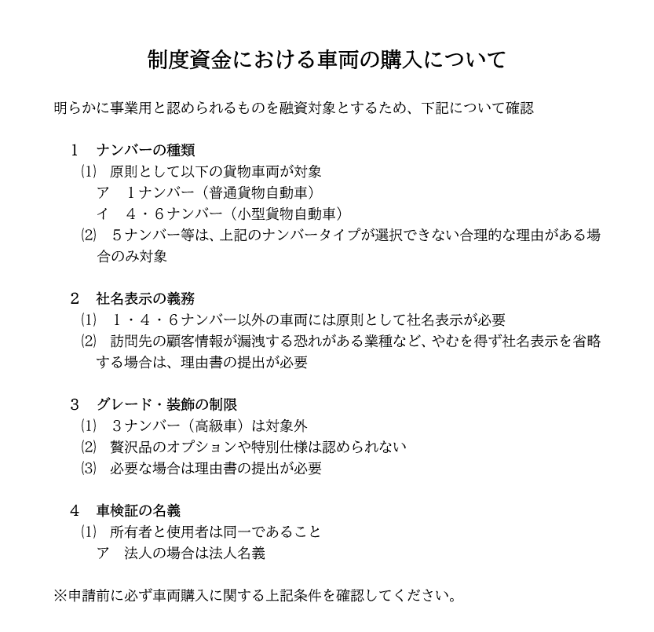

※ご不明点等ございましたら商工課(34-3110)まで直接お問い合わせください。

